BAKCO-2015
Email: hoangvu@bakco.com.vn Hotline: 0909 706 728
 |  | Date: 2014 - 2015
MÃ SẢN PHẨM | HÌNH ẢNH | THÔNG TIN SẢN PHẨM | GIÁ ĐẠI LÝ | GIÁ BÁN LẺ ĐỀ NGHỊ
Earmac 3 Color Mix - 3.5 mm |   | Earmac 3 Color Mix - 3.5 mm Chuyên dành cho nhạc Dance, Rock Âm thanh trung thực với tiếng Bass rất hay Gồm 6 màu: Đen, Xanh bạc hà, Trắng, Đỏ, Vàng, Xanh lá Độ nhạy: 100dB Dynamic Unit Âm tần: 20 - 20000 Hz Độ dài: 1,2m Chất liệu: Plastic | 185,000 | 370,000
Colorist | 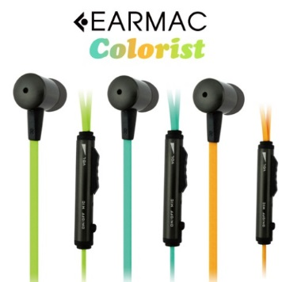  | Earmac Colorist Âm chắc và phân tần rất rõ bass, midle, treble Gồm 3 màu: Xanh lá mạ, Xanh thiên thanh, Cam Chiều dài: 1,2m Độ nhạy: 105dB Dynamic Unit Chất liệu: Kim loại | 279,000 | 559,000
Triplex |  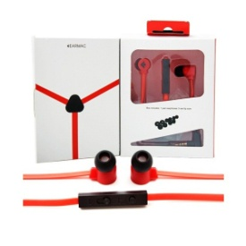 | Earmac Triplex Chuyên dành cho nhạc Dance, Rock Bass rất hay Gồm 5 màu: Đen, Xanh, Trắng, Đỏ, Vàng Độ nhạy: 100dB Dynamic Unit Độ dài: 1,2m Chất liệu: Plastic | 249,000 | 499,000
EM-420 |  | Earmac EM-420 Gồm 4 màu: Hồng, Vàng, Xanh, Đen Chất liệu: Carbon+Plastic Chiều dài: 1,2m Độ nhạy: 105dB Dynamic Unit | 139,000 | 199,000
EARMAC - SẠC XE HƠI- 3IN1 | 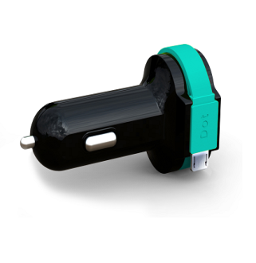 | SẠC XE HƠI EARMAC Gồm 2 màu: Đen, Trắng Chất liệu: Carbon+Plastic USB Output: 5V/1A USB Output: 5V/2.4A Cable output: 5V/2.4A | 250,000 | 499,000
Thông tin chung sản phẩm
Lưu ý: Quý đại lý nếu niêm yết giá bán lẻ trên website thì đề nghị niêm yết đúng giá mà BAKCO công bố.(BAKCO từ chối cung cấp thông tin và hàng hóa cho những đại lý sai phạm)
Xuất xứ Hàn Quốc. Giá trên đã bao gồm 10% VAT
Bảo hành chính hãng 12 tháng 1 đổi 1. Theo đúng tiêu chuẩn hàng chính hãng
Chất lượng đảm bảo, tương thích hoàn toàn với IPhone 5 và hơn 98% các Smart Phone trên thị trường
Số lượng tối thiểu 50 cái/đơn hàng mới được áp dụng giá sỉ

